Outline
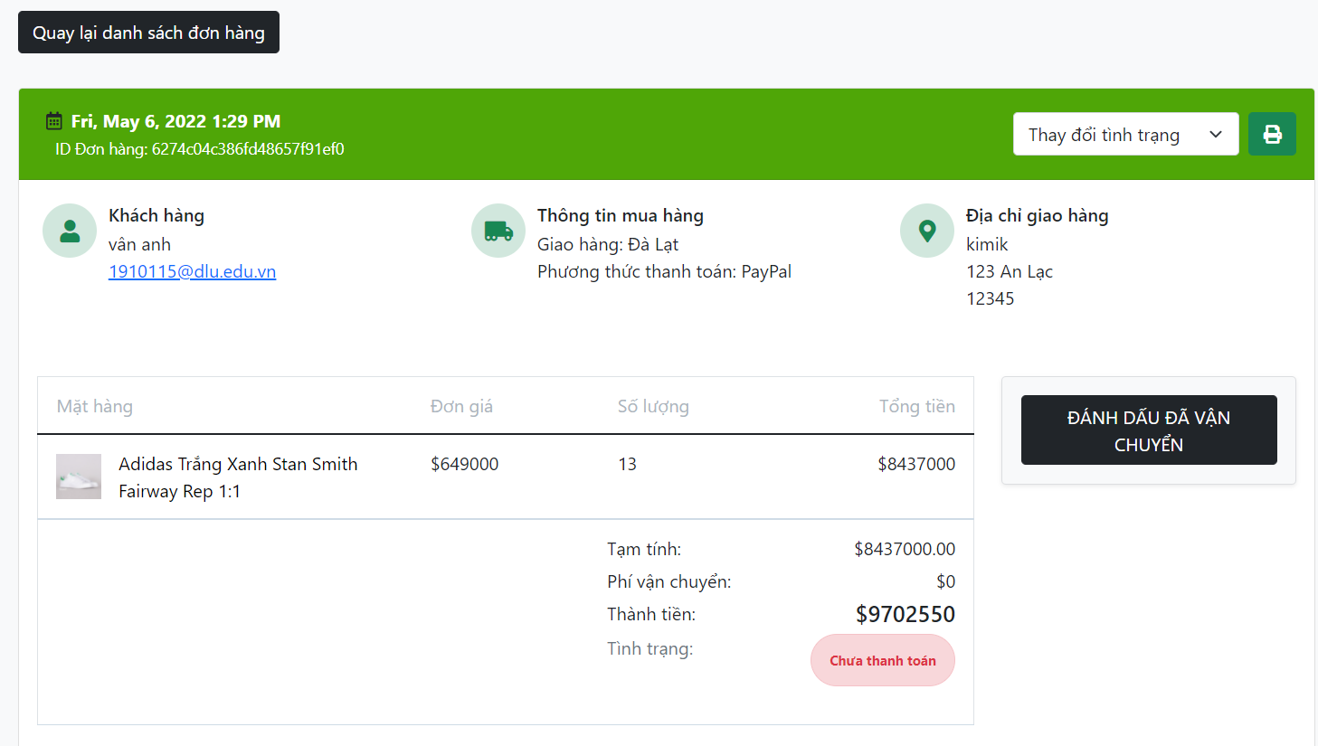
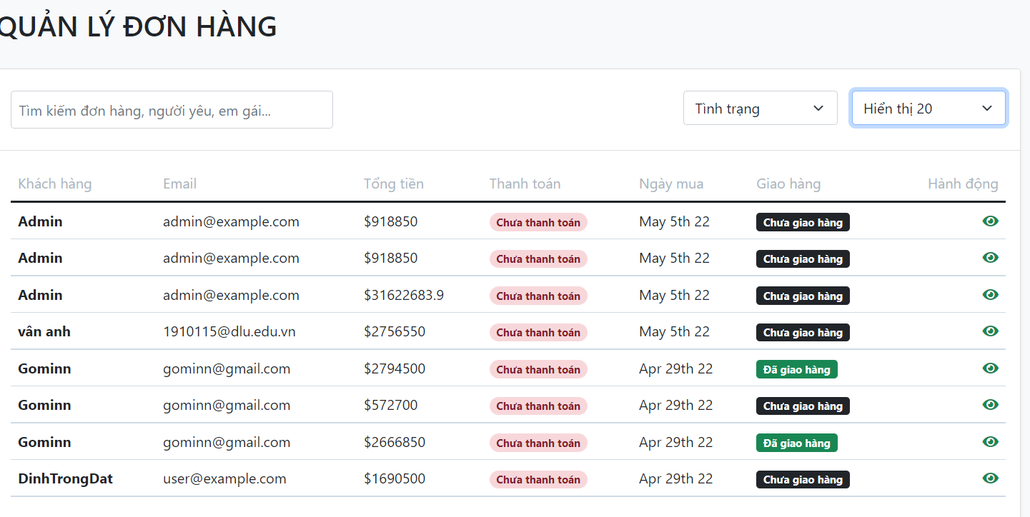
Program Outline
Outline Screen | Ngôn ngữ lập trình
 | JavaScript
 | OutLine - Xử lý function
 | Cho phép người dùng quản lý các đơn hàng hiện tại của cửa hàng mình

